Лист1
 | Производственная компания под торговой маркой "STANСO group", была основана
 | в 1999 году и на сегодняшний день является одним из ведущих предприятий
 | Украины и СНГ в области разработки и изготовления фасовочно-упаковочного,
 | дозирующего и специального технологического оборудования.

 | Тел./факс: +38(0472) 56-40-50, 73-68-41
 | E-mail: dozatory@mail.ru
 | www.stanco.com.ua/
Наименование продукции | Применение и технические характеристики и описание | Цена, $
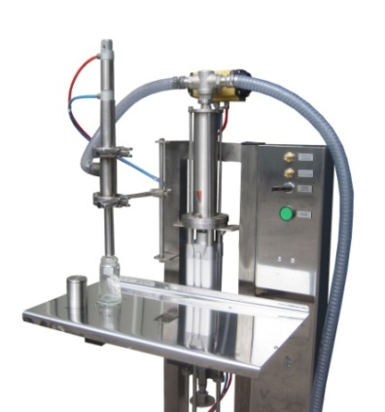 Дозаторы серии ДОП | Дозатор пневматический серии ДОП предназначен для фасовки вязких и жидких продуктов в стеклянную или полимерную тару. Может работать в агрессивной, взрывопожароопасной среде. Дозирующий узел быстросъемный, легко разбирается для промывки и просушки. Производительность регулируется (до 30 доз/мин).
 | Диапазон дозирования мл: 1-10; 5-60; 50-250; 200-1000; 1000-5000.
 | · ДОП 60 до 30 доз/мин | 2,250
 | · ДОП 250 до 20 доз/мин | 2,625
 | · ДОП 1000 до 10 доз/мин | 2,750
 | · ДОП 5000 до 3 доз/мин | 3,500
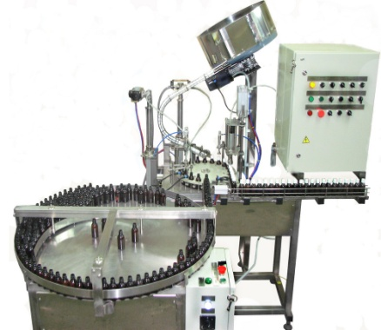 Автоматы розлива серии АСФ | Автомат серии АСФ роторного типа, предназначен для фасовки, жидких, вязких или кремообразных продуктов во флаконы, ориентации и набрасывания крышки. Дополнительно комплектуется: | 11 000
 | · стол подающий, стол накопительный | 2 200
 | · транспортер | 1 600
 | · укупорочное устройство крышек | 400
 | · вибробункер - ориентатор пробки | 5 200
 | · этикетировочная машина | 10,000
 | Производительность: 1200 - 1500 доз/час.
 | Диапазон дозирования: 5-10; 50-250; 200-1000; 1000-5000 мл.

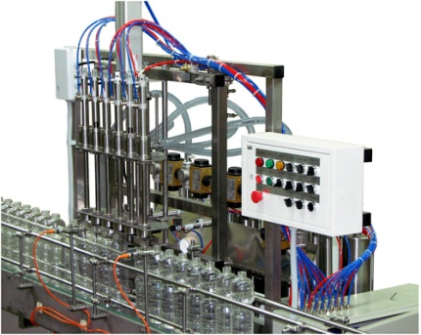 Линии розлива серии ЛР | Линия розлива серии ЛР предназначена для заполнения различных по консистенции жидкостей в штучную тару, одевания крышек, и их герметичного укупоривания и (или) закручивания, а также подачу флаконов под розлив, выход на этикетировочную машину и приемный стол готовой продукции.
 | · ЛР 6х1000 полная комплектация (под уксус, растительное масло)(автомат розлива, транспортер 4м, блок подачи и ориентации крышки, укупорочный автомат, этикетировочная машина) | 43,500
 | · ЛР 4х5000 (автохимия, бытовая химия) розлив и укупор | 29,000
 | (набрасывание крышки в ручную)

Смесители серии СМ | Емкостное оборудование: смесители и реакторы - приготовители предназначены для смешивания жидких продуктов в различных технологических процессах. Смеситель может применяться в химической, косметической, пищевой и фармацевтической отрасли при приготовлении различных суспензий, эмульсий и растворов. По требованию заказчика комплектуется регулятором оборотов мешалки, электронным блоком контроля температуры. Объем от 10 до 2000 л. Подогрев до 90 градусов (по требованию заказчика )
 | · СМ 200 (без обогрева) | 4 750
 | · СМ 200 (с подогревом) | 6,800
 | · РП 200 (с подогревом, турбинной и рамной мешалкой и регулировкой частоты оборотов) | 14,000
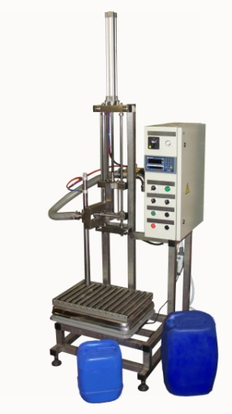 Дозаторы весовые серии ДВ | Дозаторы весовые предназначены для наполнения любой ПЕТ-тары, канистр и ведер объемом от 0,5 до 60 л любыми видами жидкостей (Активных, слабоактивных, вязких, пищевых, и др.); Чаще всего используется для фасовки автохимии и автокосметики, водно-дисперсионных красок, шпаклевок и других, не пенящихся продуктов. Обеспечивают погрешность наполнения 1,5%. Производительность, доз/мин: при дозе 1 л - до 8; при дозе 30 л - до 4; при дозе 60 л - до 2.
 | Материал изготовления деталей - нержавеющая сталь 12Х18Н10Т
 | Напряжение питания 220 В, 50 Гц. Давление сжатого воздуха , атм 6.
 | · ДВ-15 (с рольгангом, переталкиванием ведра 15 л и укупором) | 9 000
 | · ДВ ОПК -60 (с механизмом опускания клапанов) | 5 600
 | · ДВ -30Н (с насосом НМШ) | 5,800
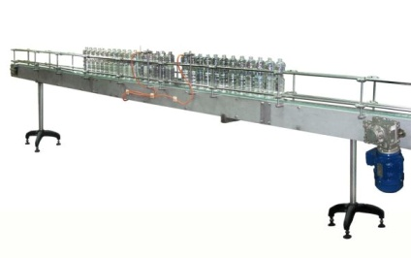 Транспортеры серии ТР | ТРАНСПОРТЕР серии ТР-2000-4000-6000 применяется для транспортировки бутылок, банок, флаконов, канистр и др. тары между функциональными узлами линии розлива, такими как автомат розлива, укупорочная и этикетировочная машины и т.д.
 | Технические характеристики: ТР - 2000 | 2 140
 | Ширина транспортной цепи: 82,5 мм, 152,4 мм ТР - 4000 | 2 540
 | Материал: нержавеющая сталь ТР - 6000 | 2,940
Стол накопительный
 | Стол накопительный и подающий предназначены для создания технологического запаса, изменения направления либо направленной подачи стеклянной, полимерной посуды или других штучных продуктов в линиях разлива, укупорки, этикетировки продуктов. Диаметр стола 1000 мм. Материал изготовления AISI 304. | 2,200
Устройство дозакрутки УДП-1
 | Устройство дозакруточное пневматическое УДП-1 предназначено для ручного или автоматического (встраивается в линии розлива) дозакручивания крышек, предварительно одетых на горло бутылки. Производительность: шт/час до 1200. | 900
 | Давление сжатого воздуха, атм до 7.
 | Расход сжатого воздуха, л/мин до 200.
Дозакрутка настольная ДЗН-1200
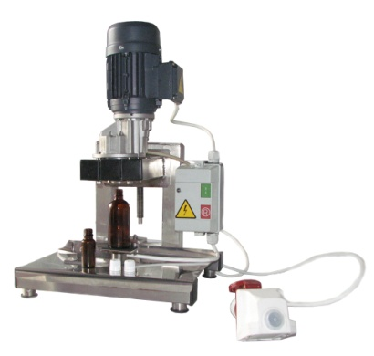 | Дозакрутка настольная с электромеханическим приводом ДЗН-1200 предназначена для закручивания крышек, предварительно одетых на горлышко бутылки. Оператор подставляет флакон с наброшенной за ранее крышкой под закруточную головку, и она легким усилием – закручивает колпачок. Производительность: до 1200 флаконов в час. Напряжение 380 В. Мощность 1204 Ват. | 1,650

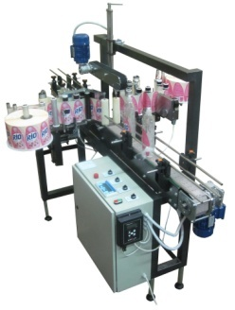 Этикетировочный автомат | Автоматические этикетировочные блоки снабжены устройствами поддержки тары, обеспечивающие равномерное нанесение этикеток на тару и устройствами вращения тары, позволяющими наносить как сегментную, так и круговую этикетки.
 | На одну этикетку (самоклейка) | 10 000
 | На две этикетки (самоклейка) | 15 000
 | Клеевая этикетка | 12,500

